Gráfico
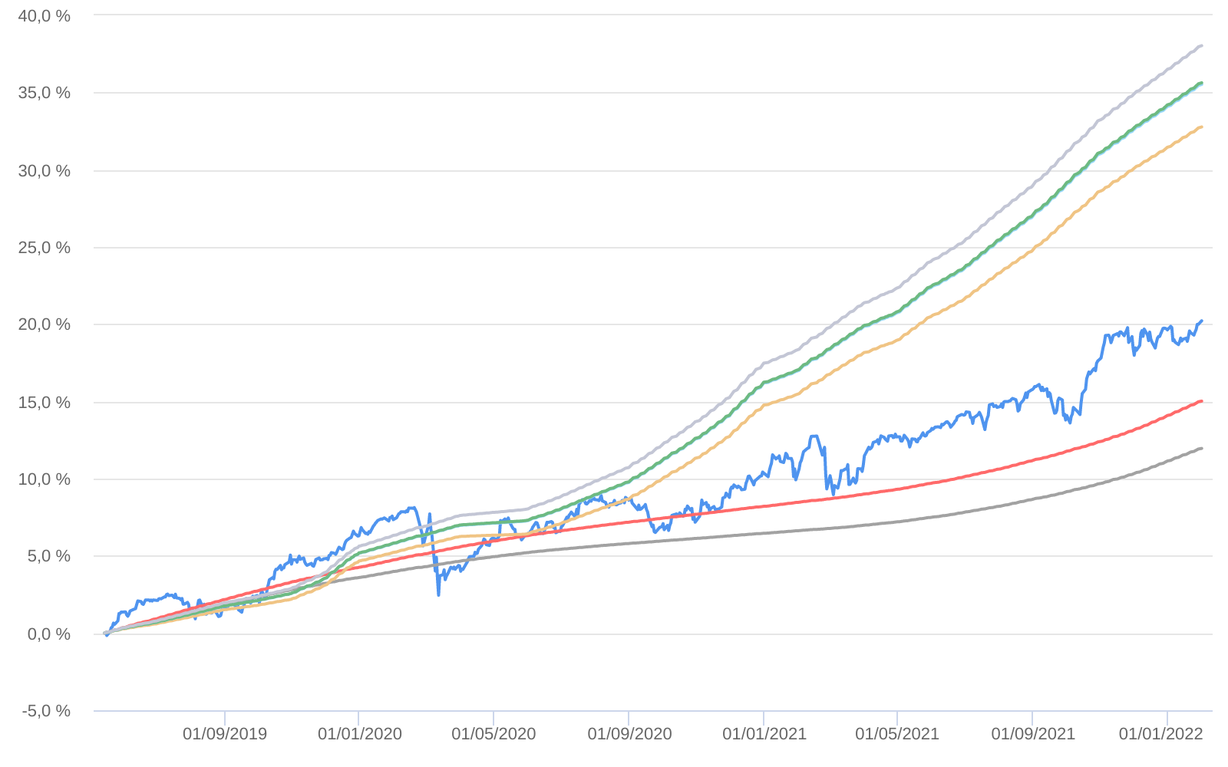
Retorno acumulado - 16/05/2019 até 31/01/2022 (diária)
 | Ativo | Retorno | Retorno YTD*
 | ABSOLUTE VERTEX II FIC MULTIMERCADO | 20.22 % | 0.49 %
 | CDI | 11.96 % | 0.73 %
 | CDI +1,00% | 15.02 % | 0.82 %
 | Índice INPC +4,00% | 32.77 % | 1.00 %
 | Índice INPC +4,79% | 35.53 % | 1.06 %
 | Índice INPC +4,82% | 35.63 % | 1.07 %
 | Índice INPC +5,500% | 38.03 % | 1.12 %

